Sheet1
一级分类 | 二级分类 | 项目名称 | 项目时间 | 项目类型 | 简介 | 工作流 | 封面图
AIGC | 欧卡角色模型训练 | 无 | 2024 | 模型训练 | 针对欧卡风格角色进行专属LoRA模型训练。通过精心准备训练数据集与参数调优，实现高度一致的角色风格输出，为后续批量角色设计奠定基础。 | 收集参考图 → 数据标注与预处理 → LoRA训练（多轮迭代） → 效果评估与调参 → webUI多模型及参数测试 → 批量生成测试
AIGC | AIGC角色设计 | ai辅助角色设计 | 2025 | ai绘图 | 建立完整的AI辅助角色设定工作流，涵盖从AI概念生成到Depth/Lineart渲染控制的全流程。同时探索角色动态一致性方案，实现多帧动画中角色视觉的统一。 | AI辅助角色设定 → Depth渲染控制 → Prompt控制 → Lineart渲染 → 角色动态一致性测试 → 线稿+渲染图输出 | 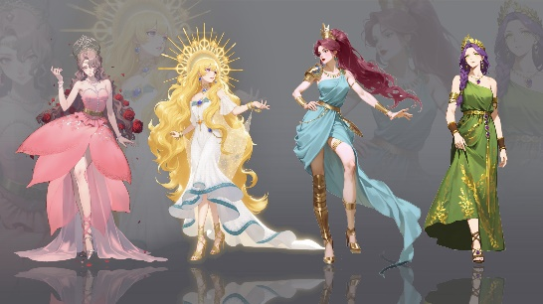
AIGC | AIGC角色设计 | 角色动态图-保持一致性 | 2026 | ai绘图 |  |  | 无
AIGC | AIGC角色设计 | 风格转化+三视图 | 2026 | 概念设计 |  |  | 无
AIGC | 海外游戏买量视频制作演示 | 无 | 2026 | ai视频 | 为海外游戏市场推广制作买量视频。利用AIGC技术快速生成高质量游戏场景与角色动态素材，配合视频剪辑完成面向海外市场的广告视频制作。 | 市场分析 → 创意脚本 → 分镜设计 → AI素材生成 → 关键帧控制 → 视频合成输出 | 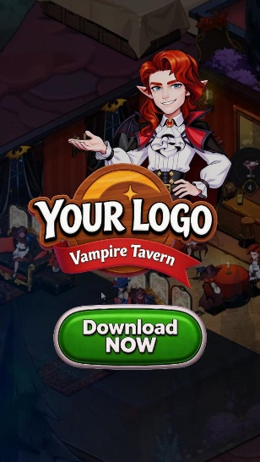
AIGC | 海外动态互动小说制作演示 | 无 | 2025 | 唉绘图 | 为海外市场制作动态互动小说内容。利用AI工具链完成从剧本编写到场景生成的全流程制作，实现沉浸式的互动叙事体验。 | ChatGPT剧本创作 → Midjourney场景生成 → 角色一致性控制 → 动态效果制作 → 交互逻辑搭建 → 测试与发布 | 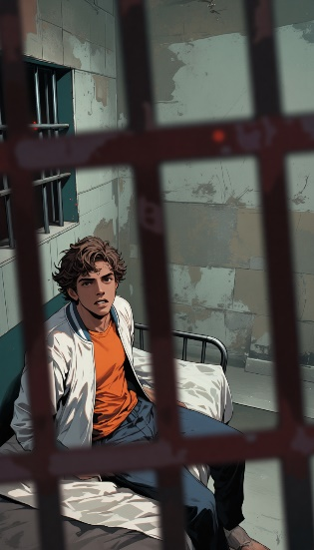
AIGC | 原创AI漫剧制作演示 | 无 | 2026 | ai视频 | 从剧本创作到分镜设计，再到角色设定与场景生成，完成全流程AI漫剧制作。探索AI在连续叙事视觉创作中的应用边界。 | 剧本创作 → 分镜脚本 → 角色设定（男/女） → 场景生成 → 分镜绘制（6组） → 合成输出 | 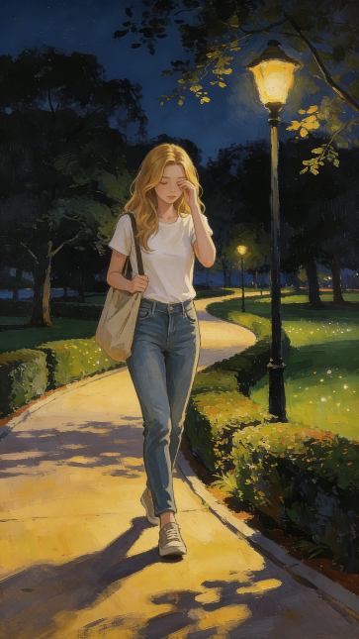
国风插画 | 插画 | 无 | 2025 | ai绘图 | 以中国传统美学为灵感的系列插画创作。将古典元素与现代数字绘画技法融合，打造兼具东方韵味与当代审美的视觉作品。 | 文化元素研究 → 构图设计 → ai绘图 → 细节调优 → 后期调色 | 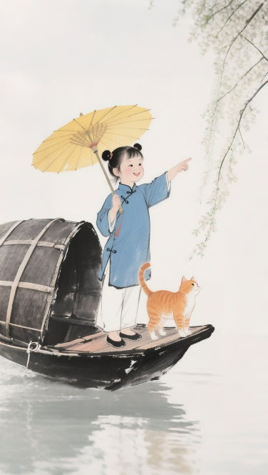
国风插画 | 动态插画 | 无 | 2025 | ai视频 | 将静态国风插画转化为动态影像。通过ai视频工具为插画注入生命力，创造沉浸式的动态视觉体验。 | 静态插画 → 动态效果设计 → ai视频动态效果 → 音效配合 → 视频输出
电商设计 | 包装插画 | 无 | 2025 | ai绘图 | 为消费品牌设计产品包装插画与营销海报。将品牌调性转化为独特的视觉语言，涵盖海报设计、产品插图及抖音营销视频等多元物料。 | 品牌调性分析 → 视觉概念 → 插画创作 → ai调优 → 多平台适配 → 营销视频制作 | 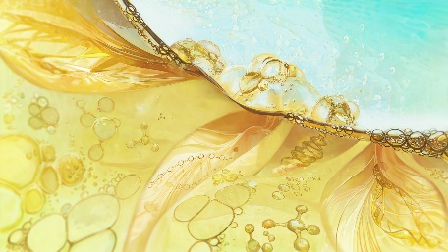
电商设计 | 首饰类电商物料设计 | 无 | 2026 | 平面设计+摄影 | 为某耳饰品牌设计全套电商视觉物料。包含产品展示、模特图、细节图及宣传视频，打造高端精致的线上购物体验。（虚拟项目） | 品牌风格定义 → 产品拍摄方案 → AI辅助修图 → 详情页设计 → ai制作模特图 → 宣传视频制作 | 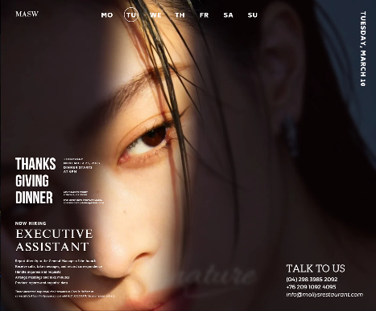
电商设计 | 高奢电商物料设计 | 无 | 2026 | 平面设计+摄影 | 为高端奢侈品类设计电商视觉物料。以产品特性分析产品风格，从模特图、详情页，打造符合奢侈品牌调性的高品质电商视觉体验。 | 品牌研究 → 视觉策略 → 产品精修 → AI模特合成 → 详情页排版 → 品牌视觉统一 | 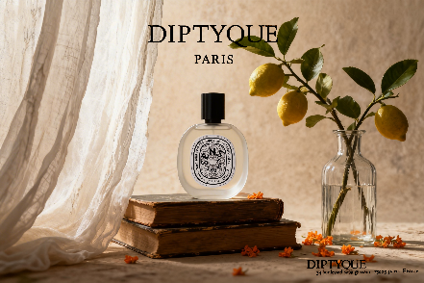
IP潮玩 | IP风格转换 | 无 | 2025 | 概念设计 | 探索IP形象在不同视觉风格间的转换。从原图到Depth渲染、Lineart渲染，再到最终效果图，展示IP的多维度视觉可能性。 | 原图分析 → Depth渲染 → Lineart渲染 → 效果图生成 → 线稿效果对比 → 风格统一输出 | 无
IP潮玩 | IP设计 | 无 | 2025 | 概念设计 | 从Logo设计到立体效果图，完成原创IP的全案设计。包含IP形象设计、品牌标识、线稿与效果图展示，以及动态演示视频。 | IP概念定义 → Logo设计 → 形象线稿 → 3D效果图 → 动态展示视频 → 品牌应用
游戏设计 | 角色设计 | Goddess and Jewelry Series | 2025 | 概念设计 | 游戏角色概念设计系列。从角色设定到动态姿势，探索不同风格的游戏角色视觉方案，为游戏项目提供高品质的角色设计。 | 角色概念 → 动态姿势设计 → 线稿精修 → 上色渲染 → 细节调整 → 最终输出 | 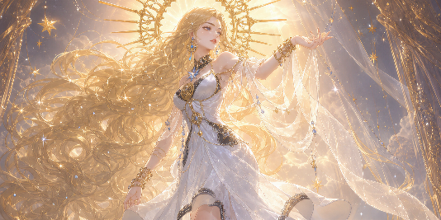
游戏设计 | 角色设计 | 古风玄幻 | 2024 | 概念设计 | 人设从动物拟人和猎人的主题出发，从服饰和角色的体型出发。营造出矫健的猎人缩具有的野性和侵略感 | 角色概念 → 动态姿势设计 → 线稿精修 → 上色渲染 → 细节调整 → 最终输出 | 无
游戏设计 | 角色设计 | 赛博封神 | 2022 | 概念设计 | 以《封神演义》为蓝本，结合传统京剧元素，融合了赛博朋克风格进行角色设计。 | 角色概念 → 动态姿势设计 → 线稿精修 → 上色渲染 → 细节调整 → 最终输出 | 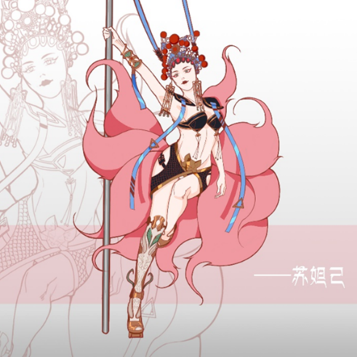
游戏设计 | 美宣海报 | 和平精英海报 | 2022 | 平面设计 | 为《和平精英》设计的海报。将游戏角色与营销主题结合，产出高质量的商业宣传视觉作品。 | 需求分析 → 创意概念 → 人物动态设计 → 海报构图 → 插画绘制与渲染 → 多尺寸延展 | 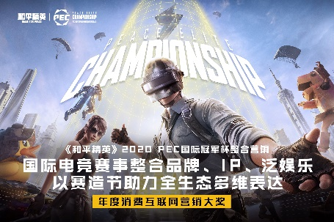
游戏设计 | 美宣海报 | 王者荣耀公孙离玉兔公主主视觉 | 2022 | 平面设计 | 为《王者荣耀》设计的海报。将游戏角色与营销主题结合，产出高质量的商业宣传视觉作品。 | 需求分析 → 创意概念 → 人物动态设计 → 多构图延展 → 插画绘制与渲染 | 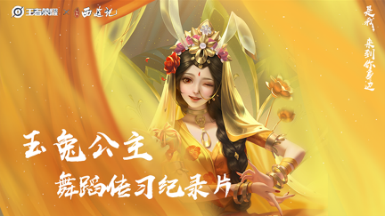
游戏设计 | 美宣海报 | 和平精英赛事主视觉 | 2023 | 美宣 | 为《和平精英》设计的海报。将游戏角色与营销主题结合，产出高质量的商业宣传视觉作品。 | 需求分析 → 创意概念 → 人物动态设计 → 海报构图 → 插画绘制与渲染 → 物料设计及概念效果 | 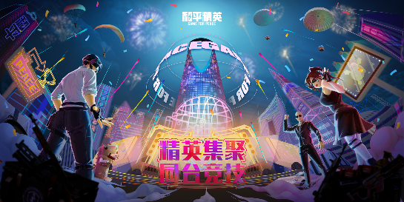
游戏设计 | 特效设计 | MOBA游戏水元素特效 | 2025 | 概念设计 | 游戏特效视觉设计。无ai辅助绘制，创作具有冲击力的游戏技能特效与场景氛围效果。 | 特效概念设计 → 参考收集 → 动态效果调整 → 粒子细节优化 → 最终输出 | 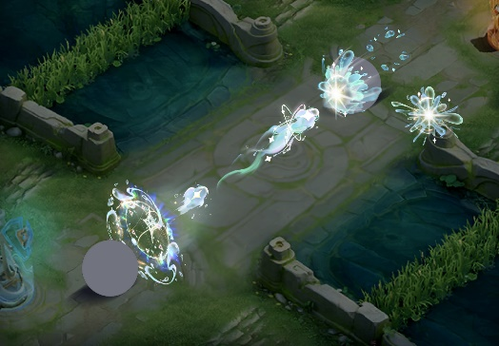
品牌设计 | logo设计 | 无 | 2025 | 概念设计 | 品牌Logo设计项目。从概念草图到最终方案，打造简洁而富有辨识度的品牌标识。 | 品牌调研 → 概念草图 → 数字化设计 | 无
品牌设计 | 空间设计 | 无 | 2025 | 概念设计 | 品牌线下店的空间概念设计，打造品牌与用户的第一次现实连接的身心感受初印象。营造高端、商务、专业感并存的品牌形象。 | 品牌定位 → 视觉策略 → 概念草图 → 色彩渲染 → 最终输出 | 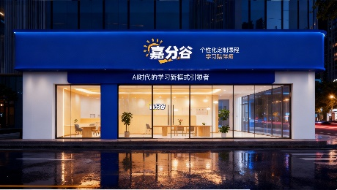
品牌设计 | 品牌VI视觉 | 无 | 2025 | 平面设计 | 品牌VI视觉识别系统设计。建立统一的品牌视觉规范，确保品牌在各触点的 consistency。 | 品牌定位 → 视觉策略 → VI基础系统设计 → 应用规范 → 品牌手册输出 | 
品牌设计 | 品牌印刷物料 | 无 | 2025 | 平面设计 | 品牌印刷品设计与制作。涵盖单页、海报、Banner、H5、桁架等多种印刷与数字物料的设计与输出。 | 内容策划 → 版式设计 → 印刷工艺选择 → 打样确认 → 批量印刷 → 品质验收
品牌设计 | 品牌周边与包装 | 无 | 2025 | 概念设计 | 品牌周边产品与包装设计。将品牌视觉延伸到实体产品，打造完整的品牌体验闭环。 | 品牌调性分析 → 包装结构设计 → 视觉设计 | 